제안 서식
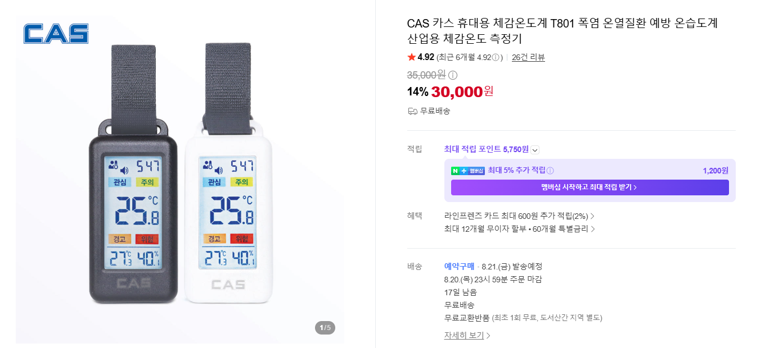
제 안 서
기본 정보
 | 제 안 자 | 이승진
 | 소 속 | 공원수련관관리처 시설지원부
 | 직 급 | 기술6급
 | 제 안 명 | 개인별 휴대용 체감온도 측정기 지급
 | 제안구분 | 자유제안
 | 분 야 | 안전
 | 실행담당(부) | 공원수련관관리처 시설지원부
제안 내용
배 경 |  | 최근 한반도 전역에 연일 최고기온이 35℃를 웃도는 폭염경보가 지속되는 등 기후변화로 인해 여름철 무더위가 장기화·상시화됨 현재의 방식은 지역 전체 기상청 예보나 단순 온도계에 의존하여, 그늘·밀폐공간·작업 구역별로 상이한 미세 기후 및 복사열 차이를 반영하지 못하는 한계가 있음
추진내용 |  | 야외 현장 근로직원에게 휴대용 체감온도 측정기를 개인별로 지급(예산: 30,000원 x 사람수)
기대효과 |  | 실시간 위험 감지 및 온열질환 사전 차단으로 현장 근로자의 온열질환 발생률 획기적 저감 및 안전사고 리스크 최소화 폭염경보 등 비상 상황 시 골든타임 내 현장 맞춤형 대응 조치(작업 시간 단축·중지 등) 신속 이행
첨부 자료(사진, 현황자료 등)

